Декор.элементы
 |  |  |  |  | 620016, г. Екатеринбург, Складской проезд, 7
 |  |  |  |  | Тел.: 8 (343) 339-48-46
 |  |  |  |  | WhatsApp: +912 210 28 34
 |  |  |  |  | E-mail: zakaz@uralff.ru
 |  |  |  |  | uralff.ru
 |  |  |  |  |  |  |  | Инстаграм: @uralff.ru

Прайс-лист на декорaтивные элементы
Срок Изготовления: Фрезерованные - 12 раб.дней, Фрезерованные с патиной - 114-16 раб.дней Радиусные и вогнутые фрезерованные - 12 раб.дней, Радиусные и вогнутые фрезерованные с патиной - 14-16 рабочих дней День запуска в работу - следующий день после предоплаты/согласования.
 |  |  |  |  |  | цена в рублях за 1 кв.м.
наименование | Артикул | 1 | 2 | 3 | 4 | 5 | 6 | 7
 |  | матовые древесные | матовые древесные фантазийные | силк софт матовые древесные фантазийные | супермат глянцевые металлики фантазийные | древесная металлики глянец фантазийные матовая | древесная металлики глянец фантазийные матовая | фантазийные
Карнизы прямые без патины кв.м | К2 h=70/50* | 10120 | 10420 | 10700 | 11270 | 11765 | 12135
 | К2 h=110/80* | 12340 | 12700 | 13055 | 13570 | 14030 | 14400
 | К1/К3 h=110/80* | 13015 | 13455 | 13895 | 14467 | 15180 | 15610
 | К4 h=90 | 14950 | 15470 | 14680 | 15300 | 16020 | 16480
Карнизы прямые с патиной кв.м | К2 h=70/50* | 11895 | 12190 | 12480 | 13045 | 13570 | 13950
 | К2 h=110/80* | 14090 | 14460 | 14835 | 15195 | 15840 | 16215
 | К1/К3 h=110/80* | 14780 | 15205 | 15655 | 16090 | 16990 | 17425
 | К4 h=90 | 16735 | 17240 | 17745 | 18245 | 19265 | 19760
Карнизы радиусные ШТ без патины | К2 R h=110/80* | 3715 | 4163 | 4590 | 5040 | 5635 | 6095
Карнизы радиусные ШТ с патиной | К2 R h=110/80* | 5190 | 5630 | 6065 | 6510 | 7130 | 7890
Пилястры без патины кв.м | П1, П2, П3, П4 | 5875 | 6165 | 6465 | 6755 | 7245 | 7535
 | П5, П6, П7, П8, П9, П10, П11, П12, П13, П14 | 7340 | 7640 | 7925 | 8225 | 8755 | 9055
Пилястры с патиной кв.м | П1, П2, П3, П4 | 7640 | 7925 | 8225 | 8510 | 9055 | 9350
 | П5, П6, П7, П8, П9, П10, П11, П12, П13, П14 | 9110 | 9400 | 9695 | 9985 | 10560 | 10870
Гусек без патины кв.м | Г4 | 3370 | 4050 | 4190 | 4355 | 4505 | 4505
 | Г3 | 3695 | 4425 | 4565 | 4730 | 4880 | 4830
 | Г6 | 3980 | 4750 | 4890 | 5055 | 5210 | 5130
 | Г5 | 4270 | 5085 | 5225 | 5390 | 5540 | 5440
 | Г1, Г2 | 5555 | 6565 | 6080 | 6870 | 6225 | 6755
Гусек с патиной кв.м | Г4 | 5650 | 6430 | 6590 | 6780 | 5785 | 6310
 | Г3 | 6025 | 6860 | 7025 | 7215 | 6225 | 6350
 | Г6 | 6350 | 7235 | 7395 | 7585 | 6410 | 6935
 | Г5 | 6685 | 7620 | 7780 | 7970 | 6705 | 7245
 | Г1, Г2 | 8160 | 9325 | 8765 | 9675 | 8030 | 7790
Декоративная решетка кв.м | ДР1, ДР2 ДР3, ДР4 | 4430 | 4580 | 4701 | 4845 | 5004 | 5179
Декоративная решетка с патиной кв.м | ДР1, ДР2 ДР3, ДР4 | 5970 | 6120 | 6241 | 6385 | 6544 | 6719
Виньетка 4 мм без патины кв.м | В2 | 3634 | 3784 | 3905 | 4049 | 4181 | 4383
Виньетка 4 мм с патиной кв.м | В2 | 5434 | 5584 | 5705 | 5849 | 5981 | 6183
Виньетка цельный фасад без патины кв.м | В1 | 6250 | 6400 | 6565 | 6671 | 6797 | 6999
Виньетка цельный фасад с патиной кв.м | В1 | 7850 | 8000 | 8271 | 8265 | 8397 | 8599
Световые планки без патины кв.м | С1, С2, С4 | 4646 | 4796 | 4917 | 5061 | 5193 | 5395
 | С3, С5, С6, С7 | 4230 | 4380 | 4501 | 4645 | 4777 | 4979
Световые планки с патиной кв.м | С1, С2, С4 | 6186 | 6336 | 6457 | 6601 | 6733 | 6935
 | С3, С5, С6, С7 | 5770 | 5920 | 6041 | 6185 | 6317 | 6519
Балюстрада прямая без патины кв.м | Б1 Б3 | 22460 | 22600 | 22715 | 23115 | 23690 | 23840
Балюстрада прямая с патиной кв.м | Б1 Б3 | 24220 | 24380 | 24520 | 24900 | 25490 | 25645
Эмаль |  | RAL 9010 | RAL 9001 | RAL 8002 | RAL 8011 | RAL 8017 | нат-ая Бук
Балюстрада прямая без патины ШТ 1200мм | Б2 | 2070 | 2070 | 2070 | 2070 | 2070 | 1900
Балюстрада прямая с патиной ШТ 1200мм | Б2 | 2215 | 2215 | 2215 | 2215 | 2215 | 2050
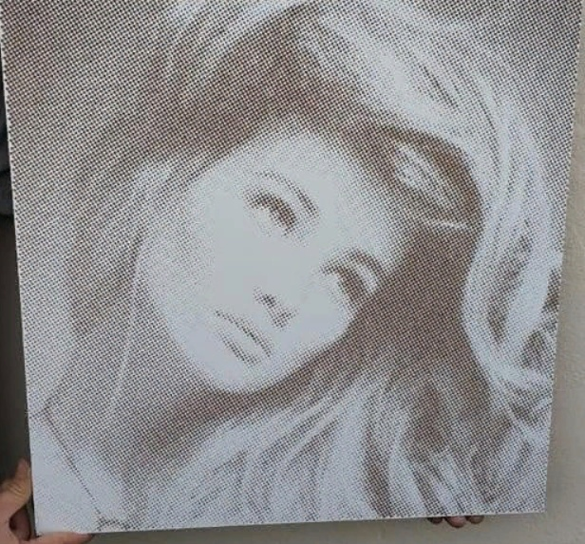
Балюстрада радиусная без патины ШТ | Б2 R | 4035 | 4035 | 4035 | 4035 | 4035 | 3925
Балюстрада радиусная с патиной ШТ | Б2 R | 4270 | 4270 | 4270 | 4270 | 4270 | 4155
Художественная перфорация | 20 240р кв.м возможно изготовление толщиной 10,16,19, 22мм Покрывается акриловым лаком. Возможно нанесение патины - полный залив + 1300р кв.м Максимальный размер 1500*1100

Примечание:
1. Карниз К1, К2 110мм, К3 - максимальная длина 2650мм
2. Карниз К2 70мм - максимальная длина 2400мм
3. Карниз К4 - максимальная длина 2300мм
4. Пилястра - максимальная высота 2500мм
5. Гусек - высота 176мм, mах длина 1200мм, min длина 296мм
6. Виньетка - max размер 2000мм*1000мм min размер 279мм*279мм
7. Световая планка - max длина 2500мм min длина 300мм. Стандартная высота 50мм
8.Балюстрада Б1 и Б3 max длина 2400мм min длина 300мм Высота Б1 - 82мм / Б3 - 76мм
9.Балюстарада Б2 продается целым изделием, Длиной 1200мм и высотой 70мм
10. Пилястра, Гусек, Световая планка - Возможная толщина изделия 16, 19мм
11. Балюстрада Б1, Б3 - толщина изделия 16мм
12. Декоративная решетка изготавливается толщиной 16, 19 мм Максимальный размер 1800мм высота * 600мм ширина Минимальный размер 356мм высота * 346мм ширина

Стандартные цвета патины:
орех светлый
орех темный
золото
платина
серебро

 |  |  |  |  |  |  |  | 0.767

